Table 1
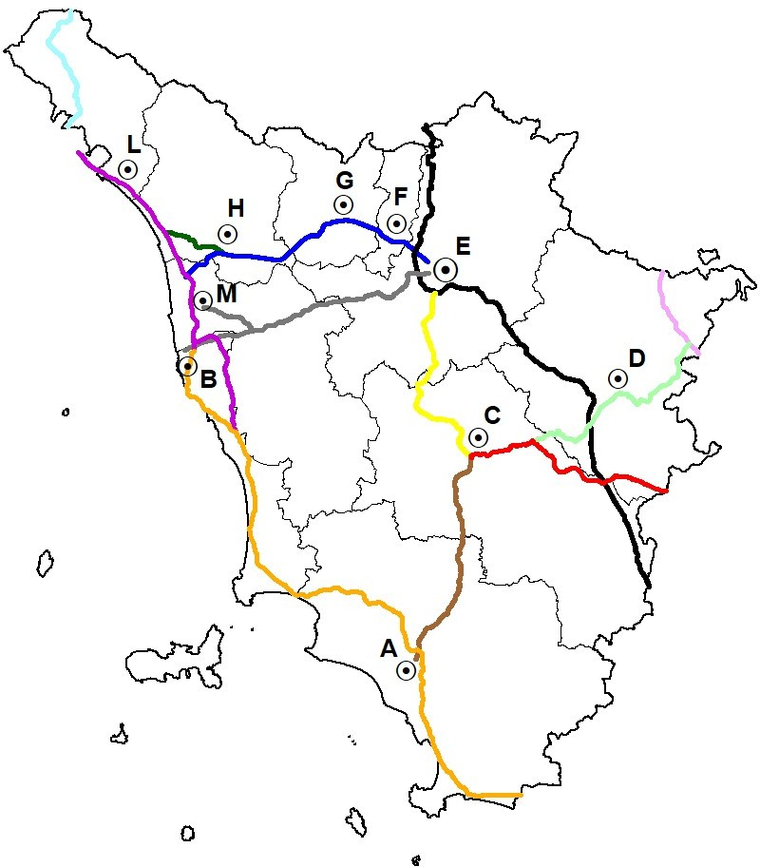
CARTA MUTA DELLA REGIONE TOSCANA SESSIONE ESAME DEL 28 GIUGNO 2021

PROVINCIA DI AREZZO
N | Domanda | Risposta A | Risposta B | Risposta C | Esatta
1 | In carta muta la A1 quali province attraversa? | Firenze, Arezzo e Siena | Firenze, Arezzo e Grosseto | Firenze, Prato e Pistoia | A
2 | Quale infrastruttura stradale non è presente nella Provincia di Arezzo in carta muta? | A1 | A11 | E45 | B
3 | La RA3 in carta muta da quale capoluogo parte ed a quale capoluogo arriva? | E-F | E-C | F-G | B
4 | Percorrendo la "SS 73 Senese Aretina" da Arezzo posso arrivare a: | Capolona | Empoli | Palazzo del Pero | C
5 | La SR 69 quale territorio attraversa? | Valdarno | Casentino | Val di Magra | A
6 | Quale casello autostradale è presente in A1 in Provincia di Arezzo? | Incisa - Reggello | Monte San Savino | Chiusi Chianciano | B
7 | Il Comune di Castiglion Fiorentino da quale infrastruttura stradale è attraversato? | SR.71 | SR.2 | SR.70 | A
8 | Percorrendo le principali arterie stradali quanto dista Arezzo da Capolona? | Circa 30 km | Circa 100 km | Circa 13 km | C
9 | Il Passo di Crinale Mandrioli si trova su quale infrastruttura stradale? | Sulla Umbro Casentinese Romagnola | Sulla Val d'Arno | Sulla Marecchia | A
10 | A Chiusi della Verna quale santuario è presente? | Santuario di Bocca di Rio | Santuario di San Francesco | Santuario di San Giacomo | B
PROVINCIA DI FIRENZE
N | Domanda | Risposta A | Risposta B | Risposta C | Esatta
11 | In carta muta la A1 quali province attraversa? | Firenze, Prato e Pistoia | Firenze, Arezzo e Grosseto | Firenze, Arezzo e Siena | C
12 | Quale infrastruttura stradale non è presente nella Provincia di Firenze in carta muta? | E78 | A11 | A11 | A
13 | La SGC FI PI LI in carta muta da quale capoluogo parte ed a quale capoluogo arriva? | E-B | E-F | C-D | A
14 | Percorrendo le principali arterie stradali, quanto dista Firenze da Dicomano ? | Circa 40 km | Circa 10 km | Circa 60 km | A
15 | La SR 302 quale territorio comunale attraversa? | Borgo San Lorenzo | Sesto Fiorentino | Pistoia | A
16 | Quale casello autostradale è presente in A1 in Provincia di Firenze? | Montepulciano | Prato Ovest | Calenzano | C
17 | Il Comune di Firenzuola da quale infrastruttura stradale è attraversato? | SR.2 | SS.65 | SR.325 | B
18 | La Tosco Romagnola quali località collega? | Firenze con Rufina | Firenze con Empoli | Firenze con Barberino di Mugello | A
19 | Quale parco nazionale è presente nella Provincia di Firenze? | Parco nazionale delle Foreste Casentinesi | Parco nazionale dell'Appenino Tosco - Emiliano | Parco nazionale dell'Arcipelago Toscano | A
20 | Il rilievo montuoso Appennino è in prossimità di: | SS.1 Aurelia | SS.223 di Paganico | SS.67 Tosco Romagnola | C
PROVINCIA DI GROSSETO
N | Domanda | Risposta A | Risposta B | Risposta C | Esatta
21 | In carta muta la SS.1 quali province attraversa? | Grosseto e Livorno | Grosseto e Firenze | Siena e Livorno | A
22 | Quale infrastruttura stradale non è presente nella Provincia di Grosseto in carta muta? | E78 | SS.1 | A1 | C
23 | La E78 in carta muta da quale capoluogo parte ed a quale capoluogo arriva? | C-A | C-E | D-E | A
24 | Il Parco della Maremma è attraversato da quale infrastruttura stradale? | SS.2 | SS.1 | SS.65 | B
25 | La SR.74 quale territorio comunale attraversa? | Suvereto | Manciano | Campagnatico | B
26 | Quale infrastruttura stradale collega Orbetello con il confine regionale Lazio? | SS.71 | SS.12 | SS.1 | C
27 | Il Comune di Pitigliano da quale infrastruttura regionale è attraversato? | SR.302 | SR.74 | SR.439 | B
28 | L'area archeologica di Vetulonia dove si trova nel? | Comune di Castiglione della Pescaia | Comune di Grosseto | Comune di Gavorrano | A
29 | L'infrastruttura stradale Grosseto - Fano è denominata anche: | E80 | E45 | E78 | C
30 | Il porto Puntone in quale Comune si trova? | Grosseto | Follonica | Scarlino | C

